Estadísticas
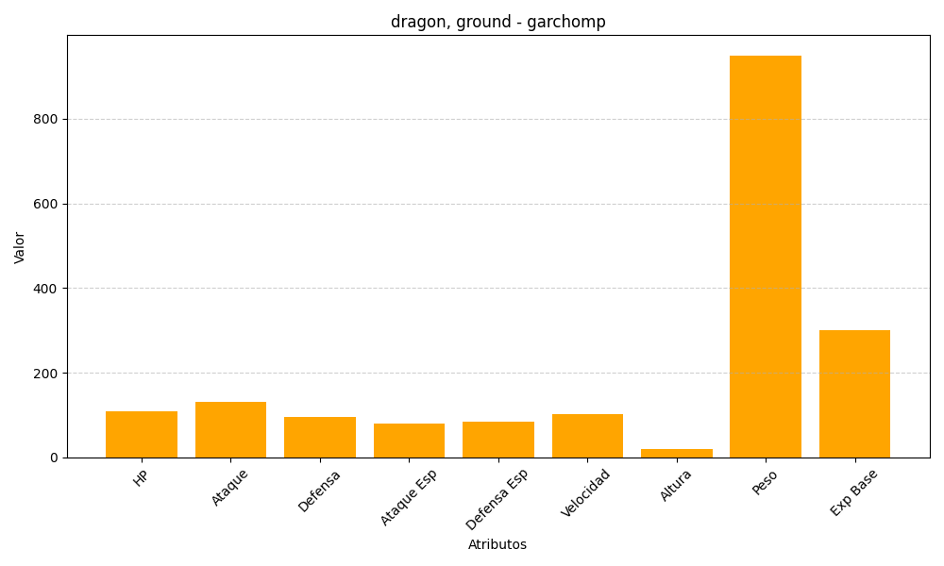
ID | Nombre | Tipo | HP | Ataque | Defensa | Ataque Especial | Defensa Especial | Velocidad | Altura | Peso | Experiencia Base
445 | garchomp | dragon, ground | 108 | 130 | 95 | 80 | 85 | 102 | 19 | 950 | 300

